价格牌数量
款号 | 颜色 | 背面 | 尺码段 | XS | S | M | L | XL | 涉及PO
B0208AX | RD59 - RED | 无价格 | S-XL | 0 | 138 | 146 | 122 | 96 | 1327541/1327556
 |  | 有价格 | S-XL | 0 | 318 | 431 | 431 | 393 | 1327539/1327545/1327546/1327547
 |  |  | XS-XL | 36 | 72 | 72 | 72 | 36 | 1327542/1327543/1327544/1327550/1327551/1327552/1327553/1327554/1327555

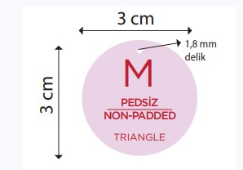
 |  |  | XS | S | M | L | XL
 | 尺码吊牌数量 |  | 58 | 572 | 693 | 669 | 547

